ECIF-报文头
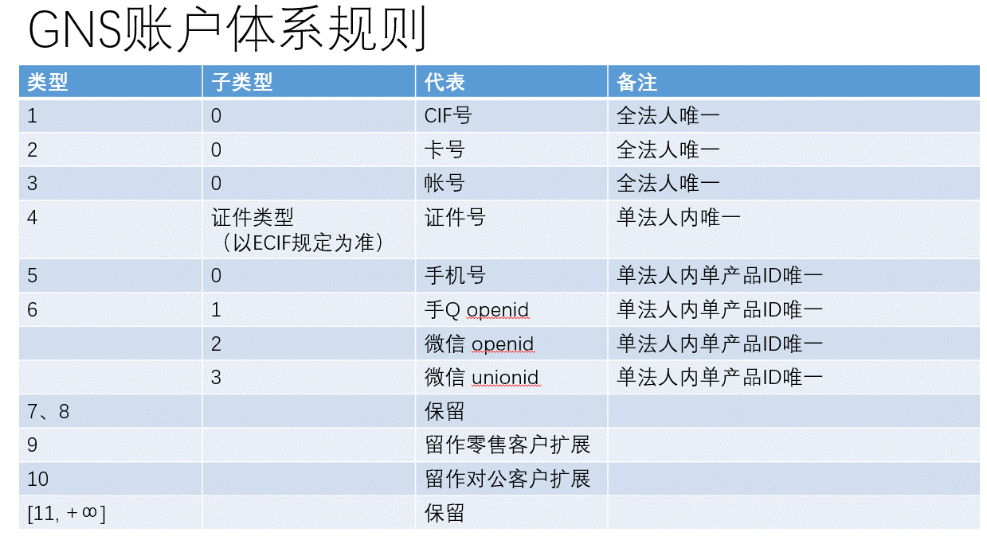
RequestHeader
序号 | 字段名称 | 字段描述 | 字段类型 | 是否必输 | 备注
1 | RequesterName | 用户名 | STRING(20) | O
2 | RequesterRole | 用户组 | STRING(20) | O

PageHeader
序号 | 字段名称 | 字段描述 | 字段类型 | 是否必输 | 备注
1 | PageStartIndex | 开始索引 | INT(2) | O
2 | PageEndIndex | 结束索引 | INT(2) | O
3 | AvailableResultsCount | 分页返回记录数 | INT(2) | O
4 | ReturnAvailableResultCount | 可用记录数 | INT(4) | O | 1返回总记录数，0不返回

QueryHeader
序号 | 字段名称 | 字段描述 | 字段类型 | 是否必输 | 备注
1 | ClientId | 客户号 | STRING(12) | O
2 | IdTpCd | 证件类型 | STRING(20) | O
3 | IdNum | 证件号码 | STRING(30) | O
4 | CertCatTpCd | 认证类别 | STRING(20) | O
5 | CertTpCd | 认证类型 | STRING(20) | O
6 | CertNum | 认证号码 | STRING(30) | O
7 | MediumNo | 卡号 | STRING(50) | O
8 | AcctNo | 账号 | STRING(50) | O

